圖表索引
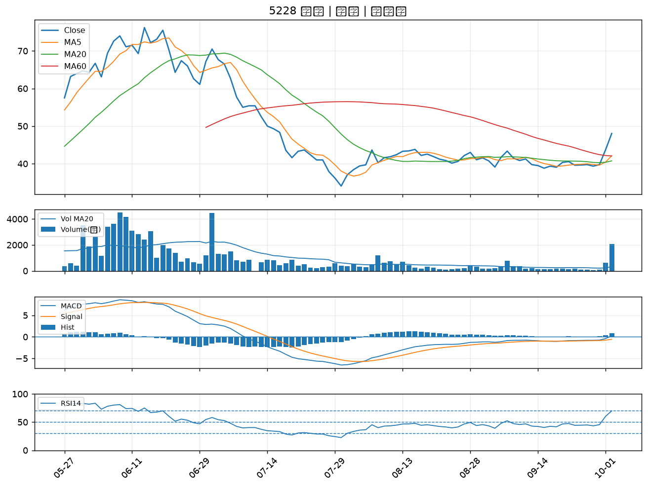
股票代號 | 股票名稱 | 市場 | 買進觀察分級 | 主力突破分數 | 圖表路徑
9933 | 中鼎 | 上市 | A級 | 7 | output/charts/20261002/9933_中鼎.png
4927 | 泰鼎-KY | 上市 | A級 | 6 | output/charts/20261002/4927_泰鼎-KY.png
2492 | 華新科 | 上市 | A級 | 6 | output/charts/20261002/2492_華新科.png
8021 | 尖點 | 上市 | A級 | 6 | output/charts/20261002/8021_尖點.png
8111 | 立碁 | 上櫃 | A級 | 5 | output/charts/20261002/8111_立碁.png
3490 | 單井 | 上櫃 | A級 | 5 | output/charts/20261002/3490_單井.png
6834 | 天二科技 | 上市 | A級 | 5 | output/charts/20261002/6834_天二科技.png
4903 | 聯光通 | 上櫃 | A級 | 5 | output/charts/20261002/4903_聯光通.png
1310 | 台苯 | 上市 | A級 | 5 | output/charts/20261002/1310_台苯.png
6197 | 佳必琪 | 上市 | A級 | 5 | output/charts/20261002/6197_佳必琪.png
1309 | 台達化 | 上市 | A級 | 4 | output/charts/20261002/1309_台達化.png
6770 | 力積電 | 上市 | A級 | 4 | output/charts/20261002/6770_力積電.png
6239 | 力成 | 上市 | A級 | 4 | output/charts/20261002/6239_力成.png
5425 | 台半 | 上櫃 | A級 | 4 | output/charts/20261002/5425_台半.png
4991 | 環宇-KY | 上櫃 | A級 | 4 | output/charts/20261002/4991_環宇-KY.png
1710 | 東聯 | 上市 | A級 | 4 | output/charts/20261002/1710_東聯.png
1313 | 聯成 | 上市 | A級 | 4 | output/charts/20261002/1313_聯成.png
6531 | 愛普* | 上市 | A級 | 4 | output/charts/20261002/6531_愛普*.png
5285 | 界霖 | 上市 | A級 | 4 | output/charts/20261002/5285_界霖.png
1305 | 華夏 | 上市 | A級 | 4 | output/charts/20261002/1305_華夏.png
1711 | 永光 | 上市 | A級 | 4 | output/charts/20261002/1711_永光.png
3673 | TPK-KY | 上市 | A級 | 3 | output/charts/20261002/3673_TPK-KY.png
3105 | 穩懋 | 上櫃 | A級 | 3 | output/charts/20261002/3105_穩懋.png
2363 | 矽統 | 上市 | A級 | 3 | output/charts/20261002/2363_矽統.png
4958 | 臻鼎-KY | 上市 | B級 | 6 | output/charts/20261002/4958_臻鼎-KY.png
4722 | 國精化 | 上市 | B級 | 6 | output/charts/20261002/4722_國精化.png
4716 | 大立 | 上櫃 | B級 | 6 | output/charts/20261002/4716_大立.png
4720 | 德淵 | 上市 | B級 | 6 | output/charts/20261002/4720_德淵.png
6266 | 泰詠 | 上櫃 | B級 | 6 | output/charts/20261002/6266_泰詠.png
5228 | 鈺鎧 | 上櫃 | B級 | 6 | output/charts/20261002/5228_鈺鎧.png

9933 中鼎｜A級
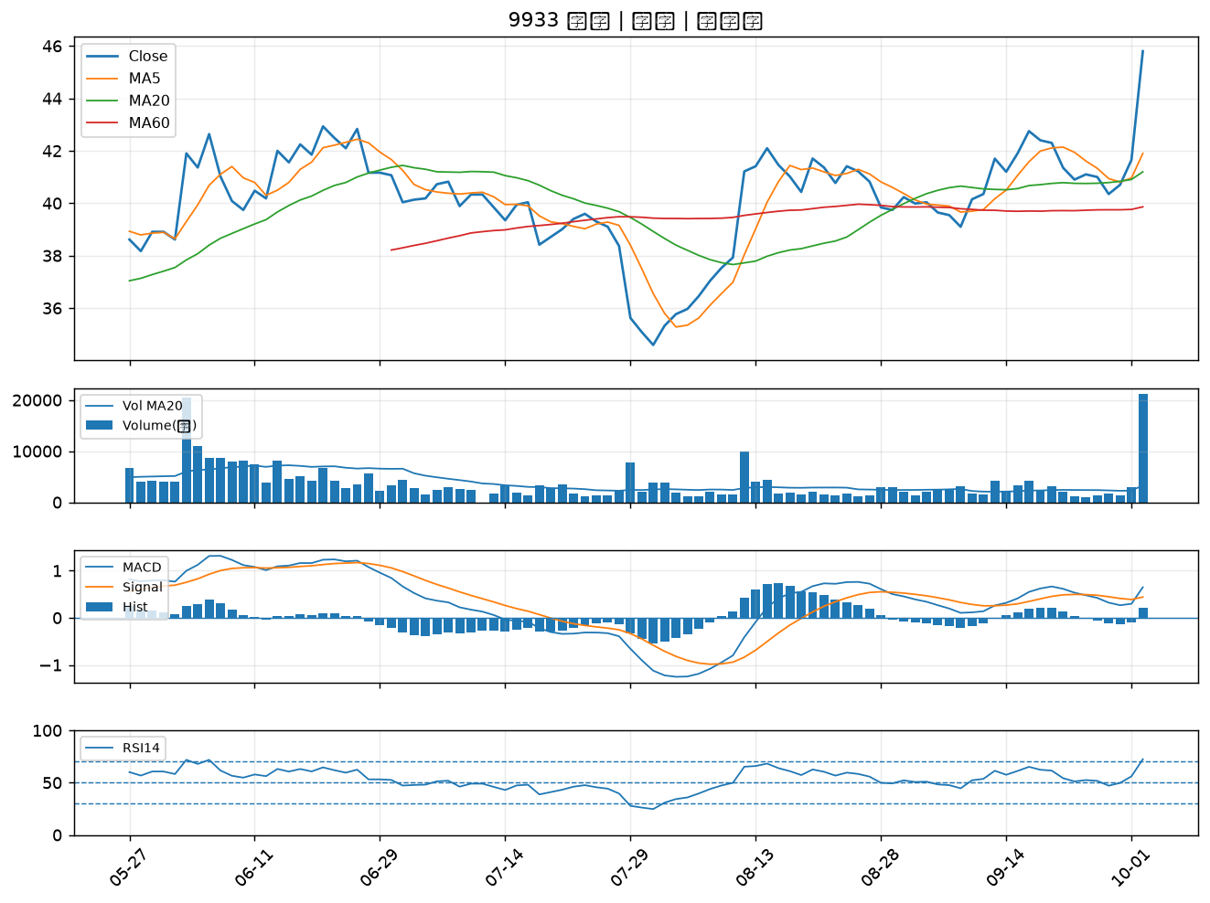

4927 泰鼎-KY｜A級
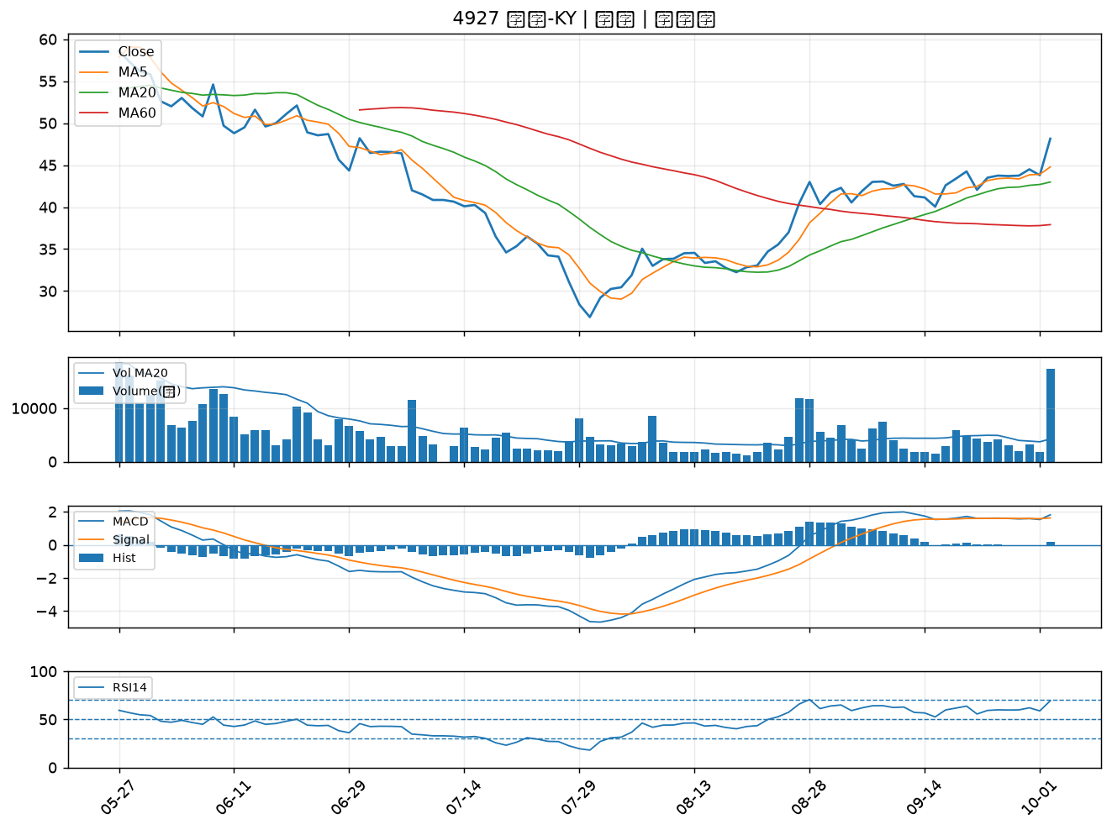

2492 華新科｜A級
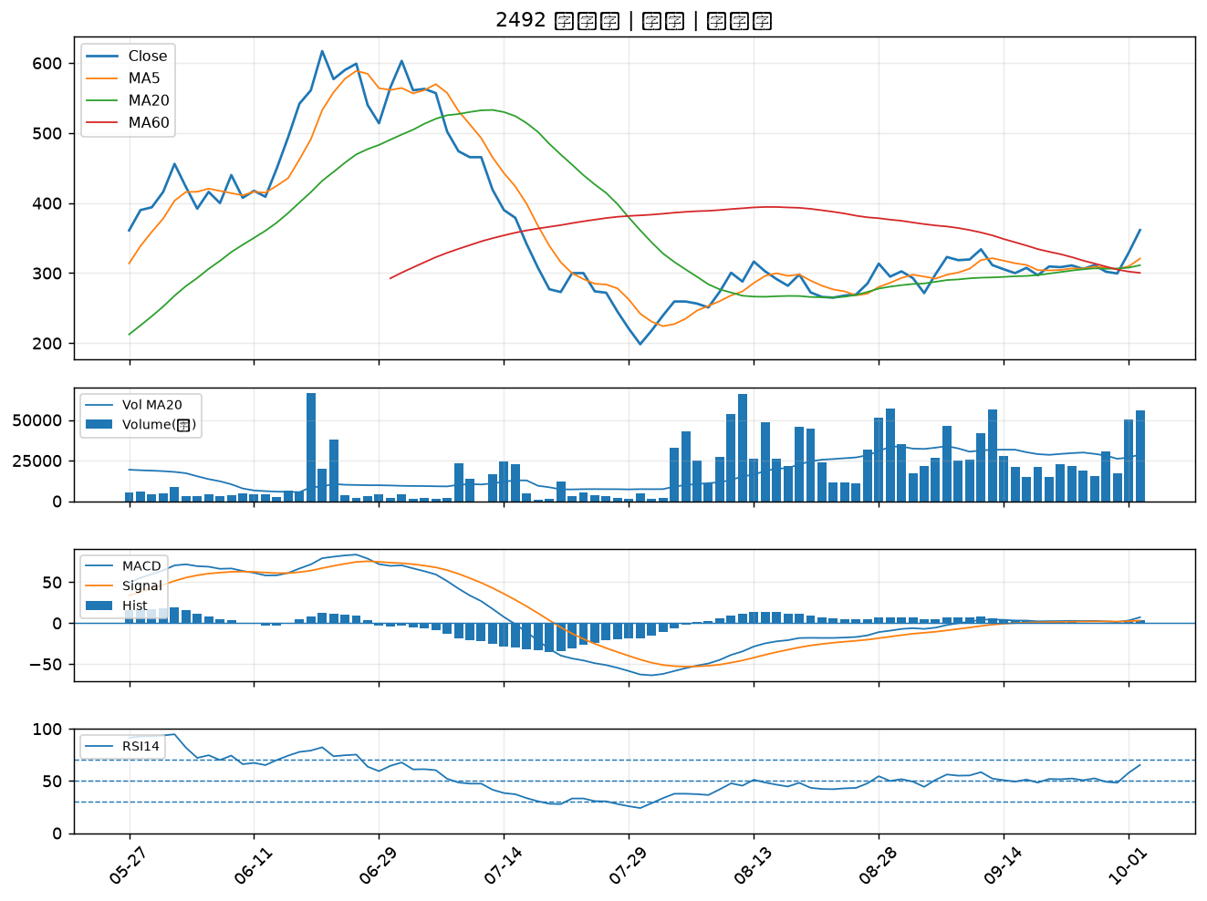

8021 尖點｜A級
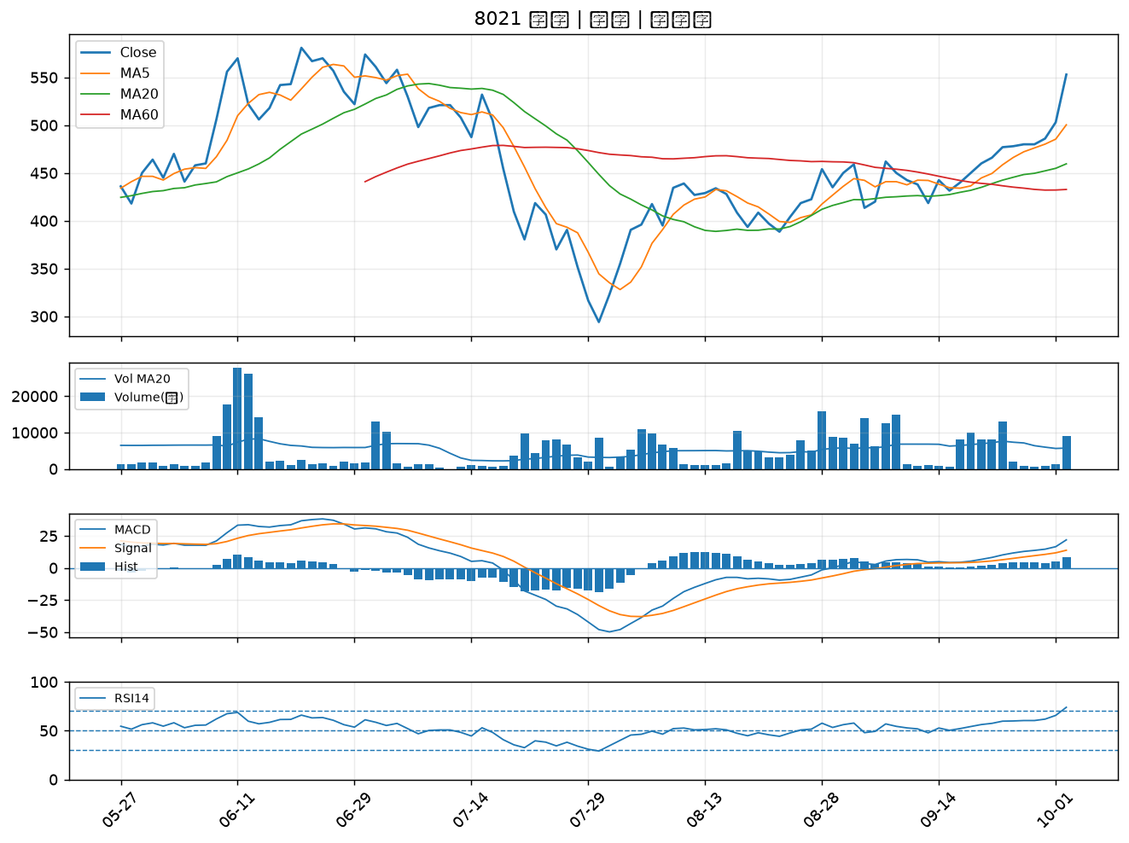

8111 立碁｜A級
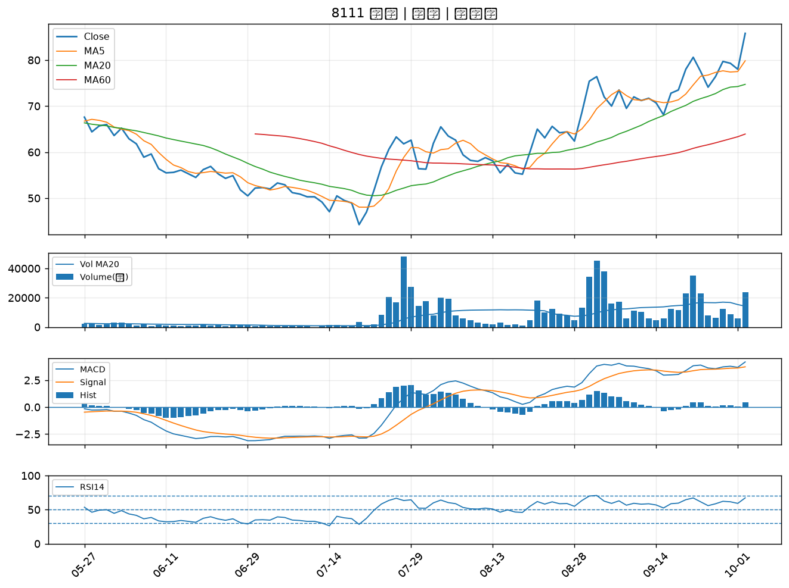

3490 單井｜A級
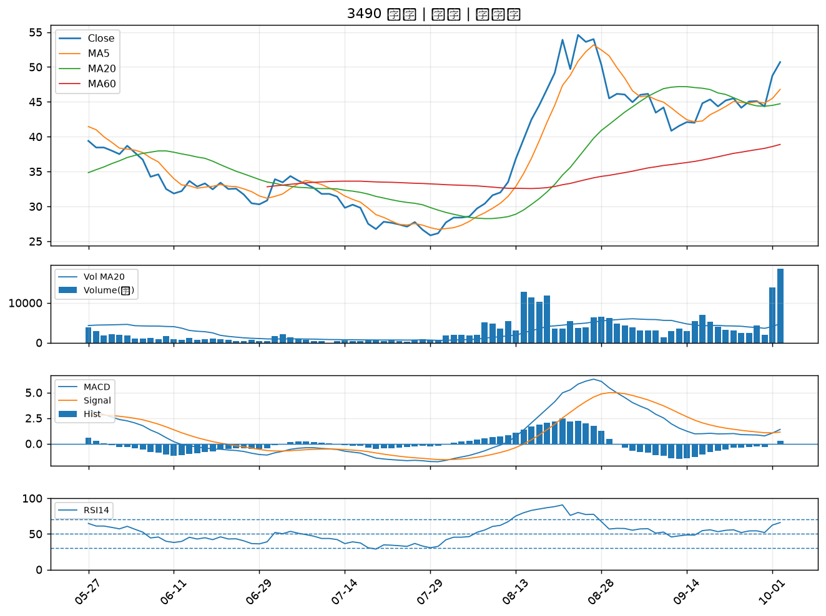

6834 天二科技｜A級
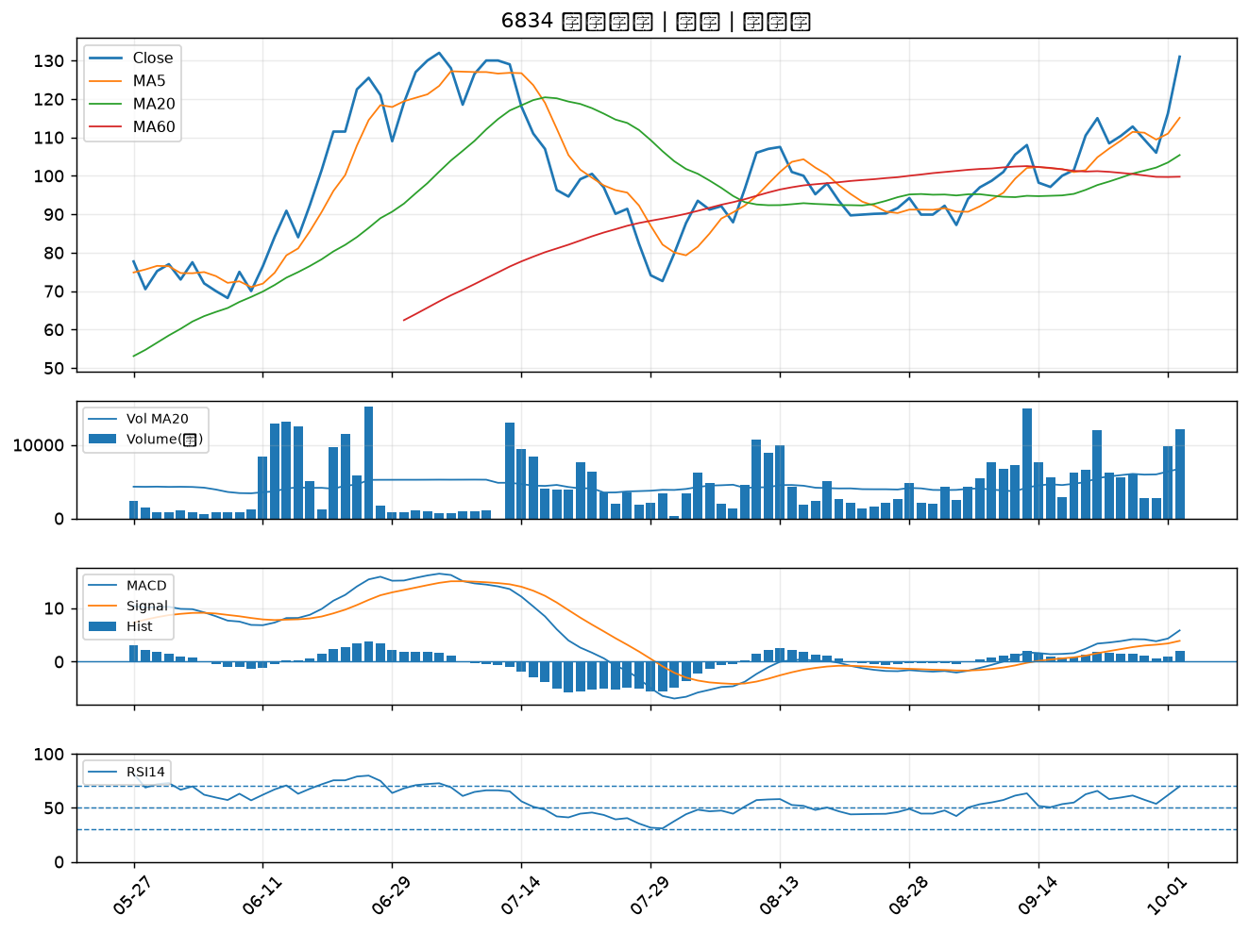

4903 聯光通｜A級
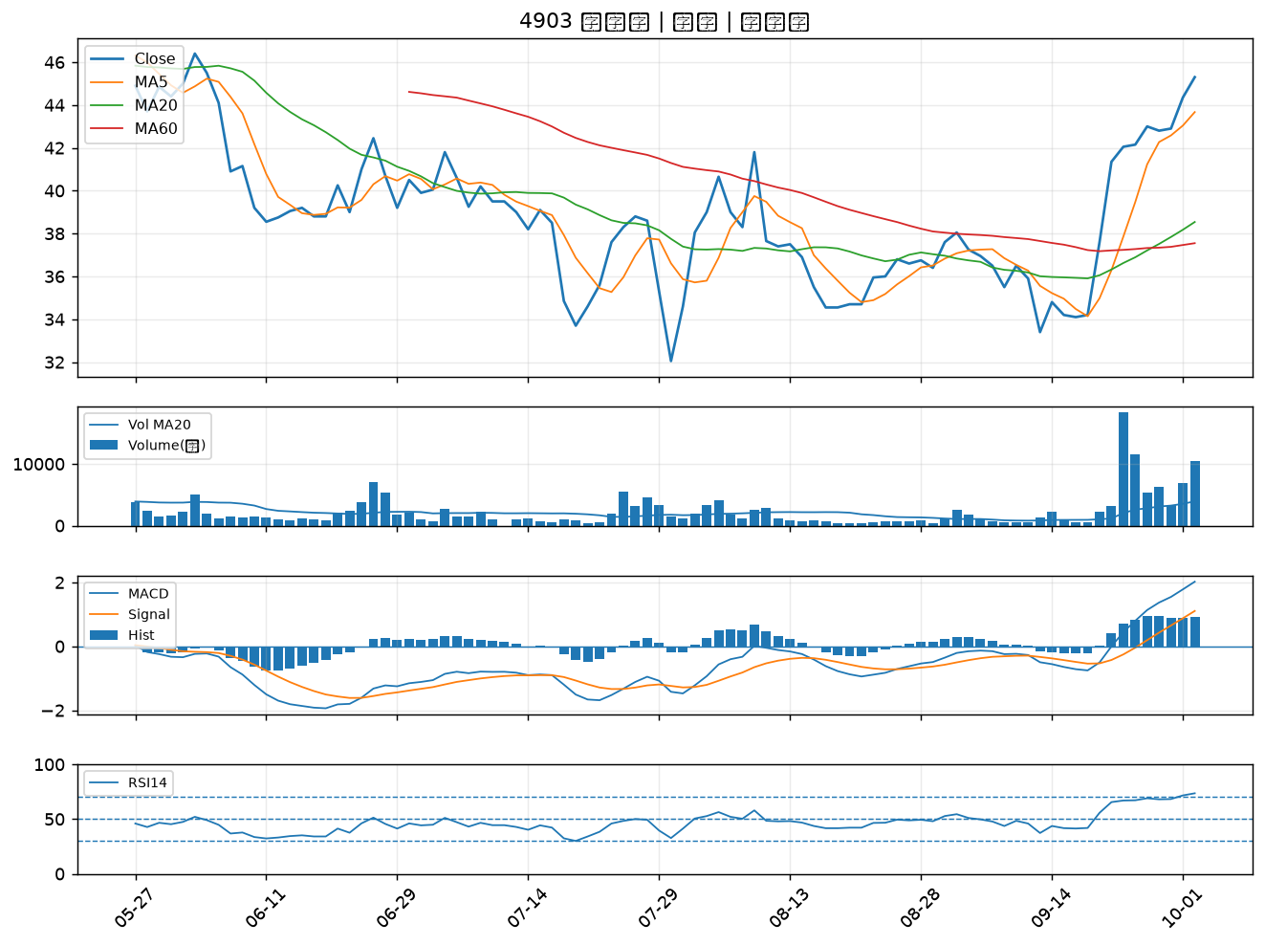

1310 台苯｜A級
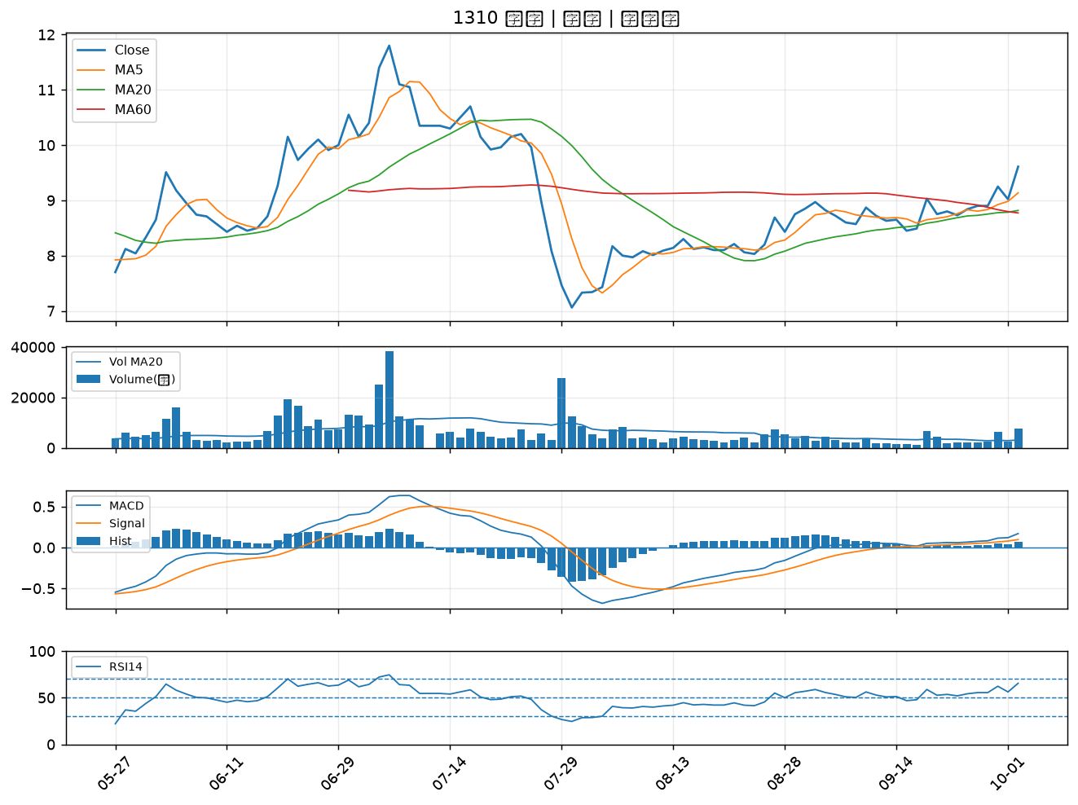

6197 佳必琪｜A級
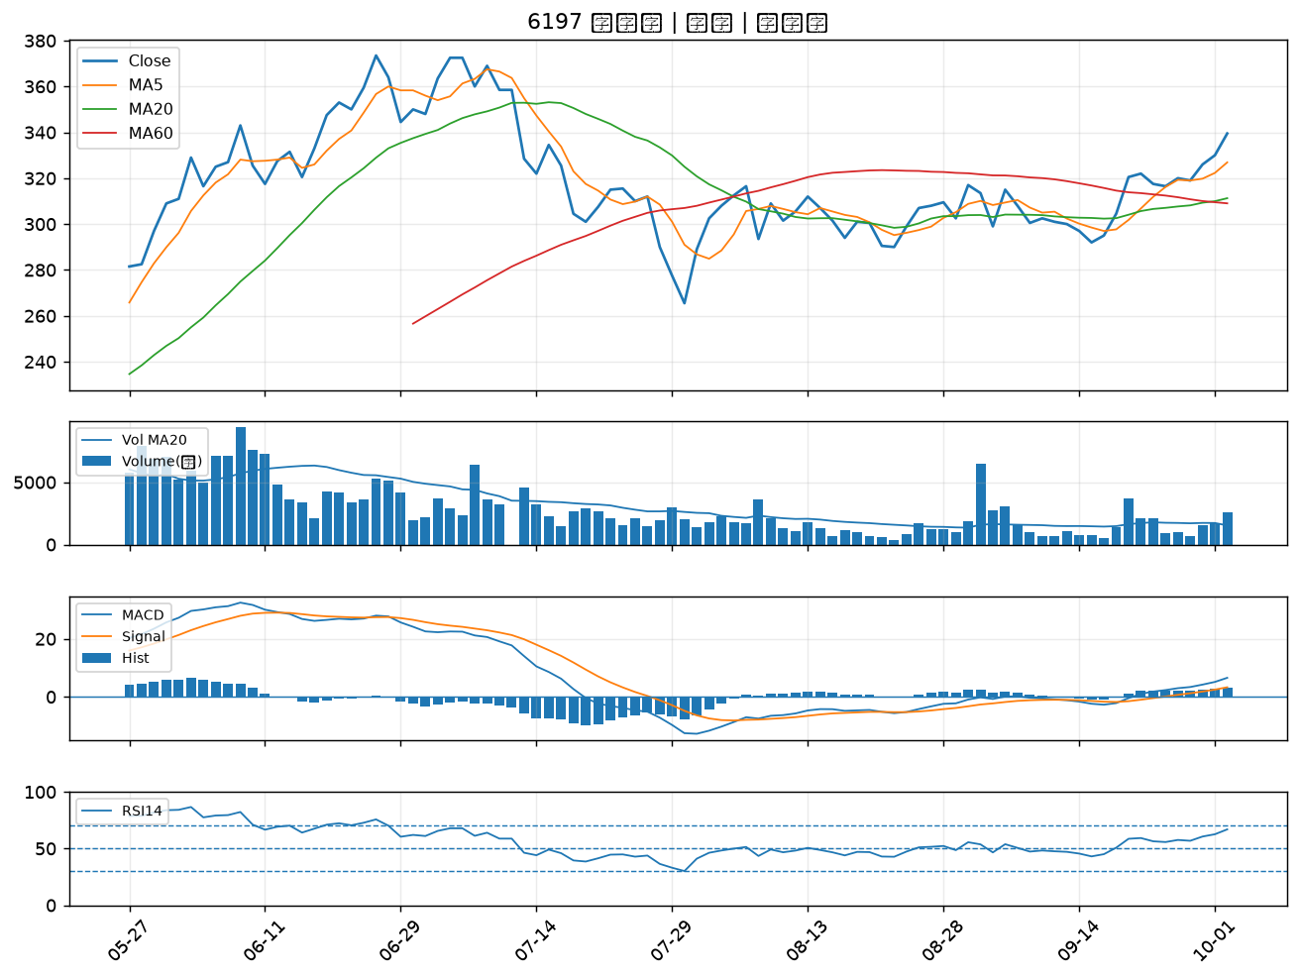

1309 台達化｜A級
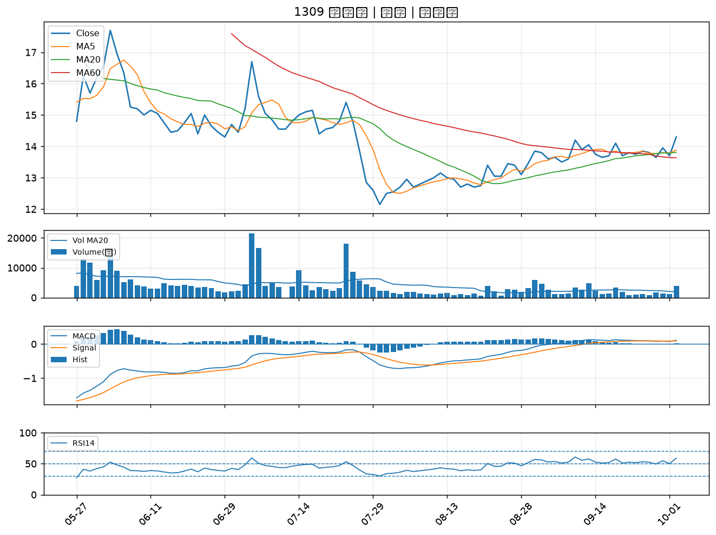

6770 力積電｜A級
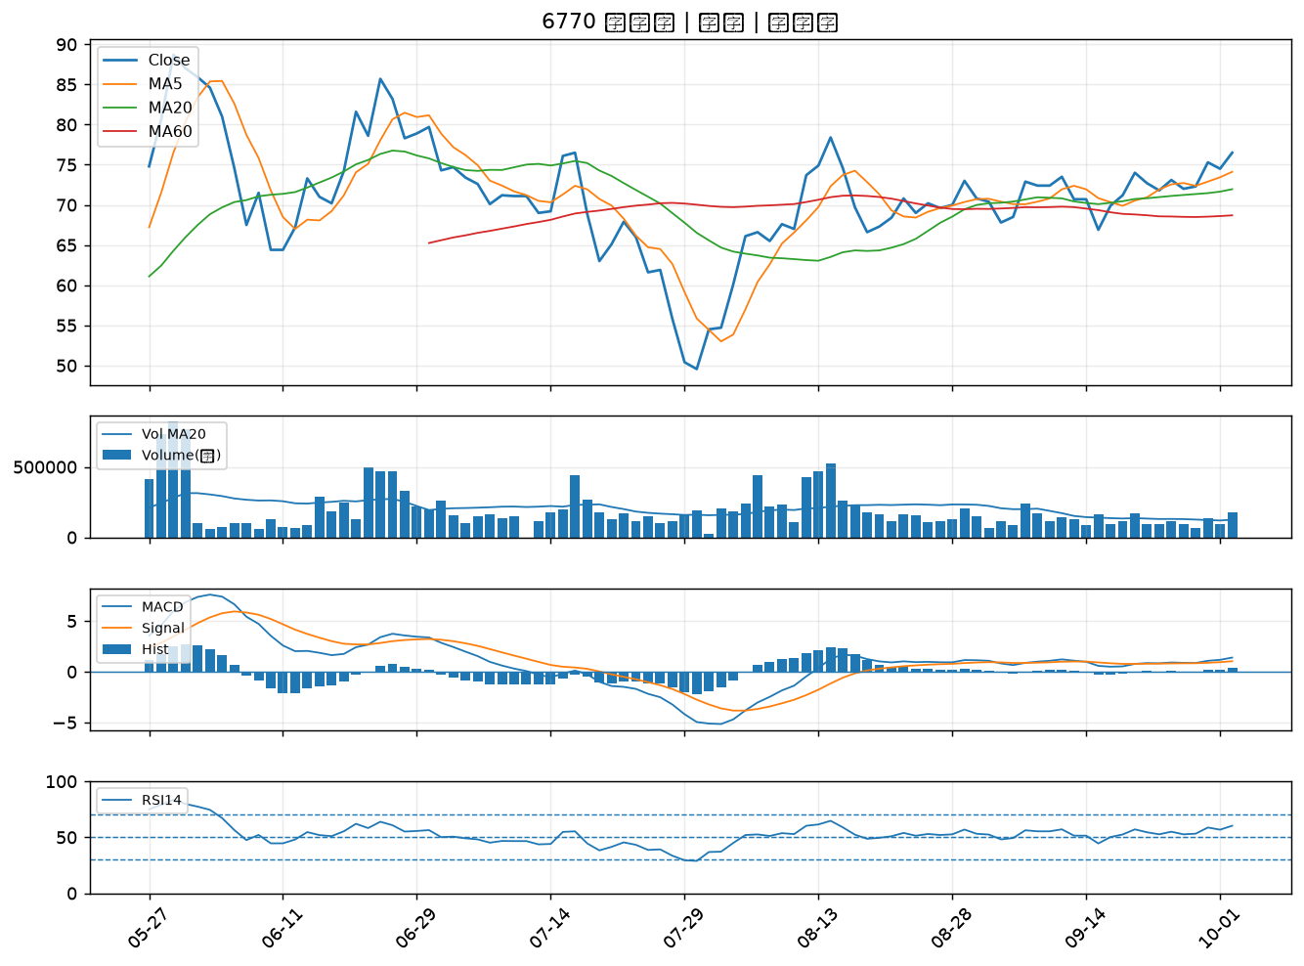

6239 力成｜A級
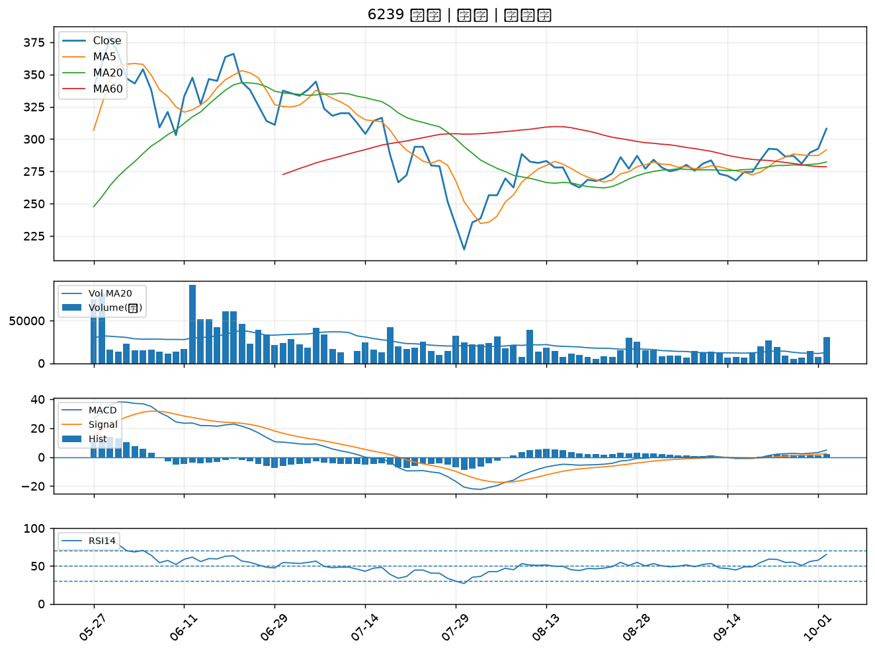

5425 台半｜A級
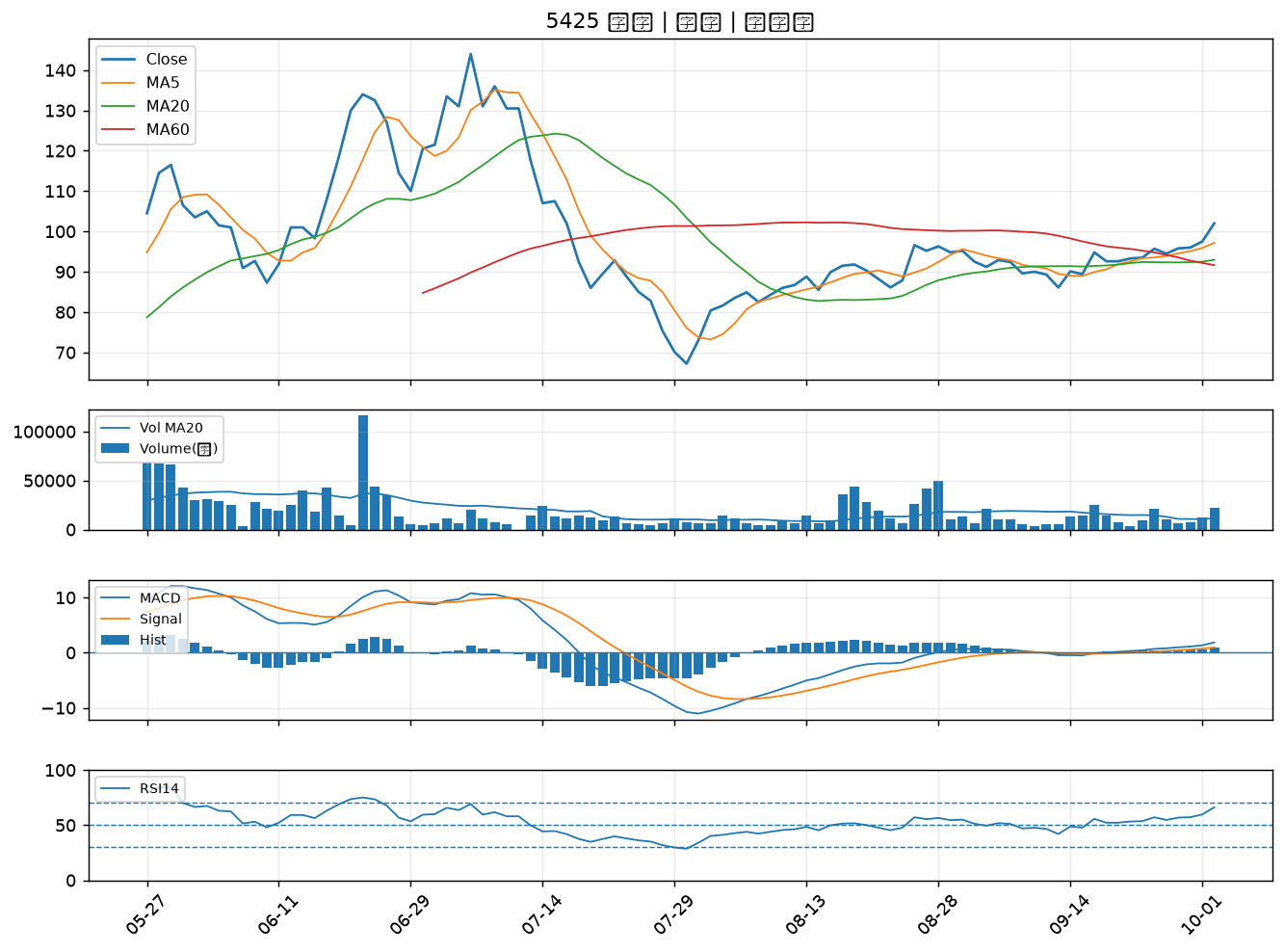

4991 環宇-KY｜A級
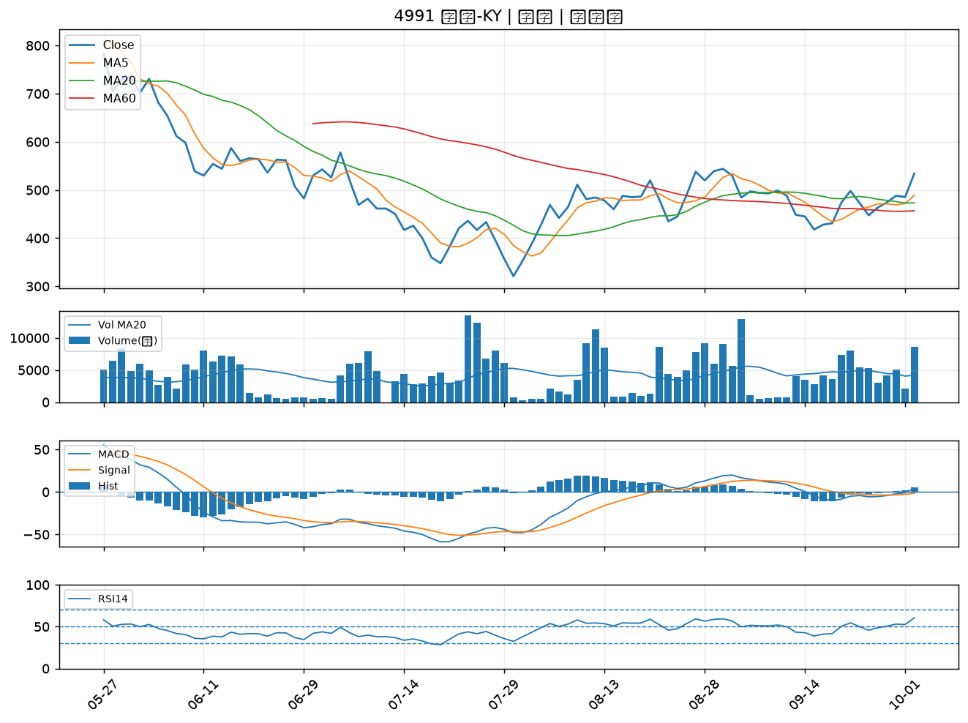

1710 東聯｜A級
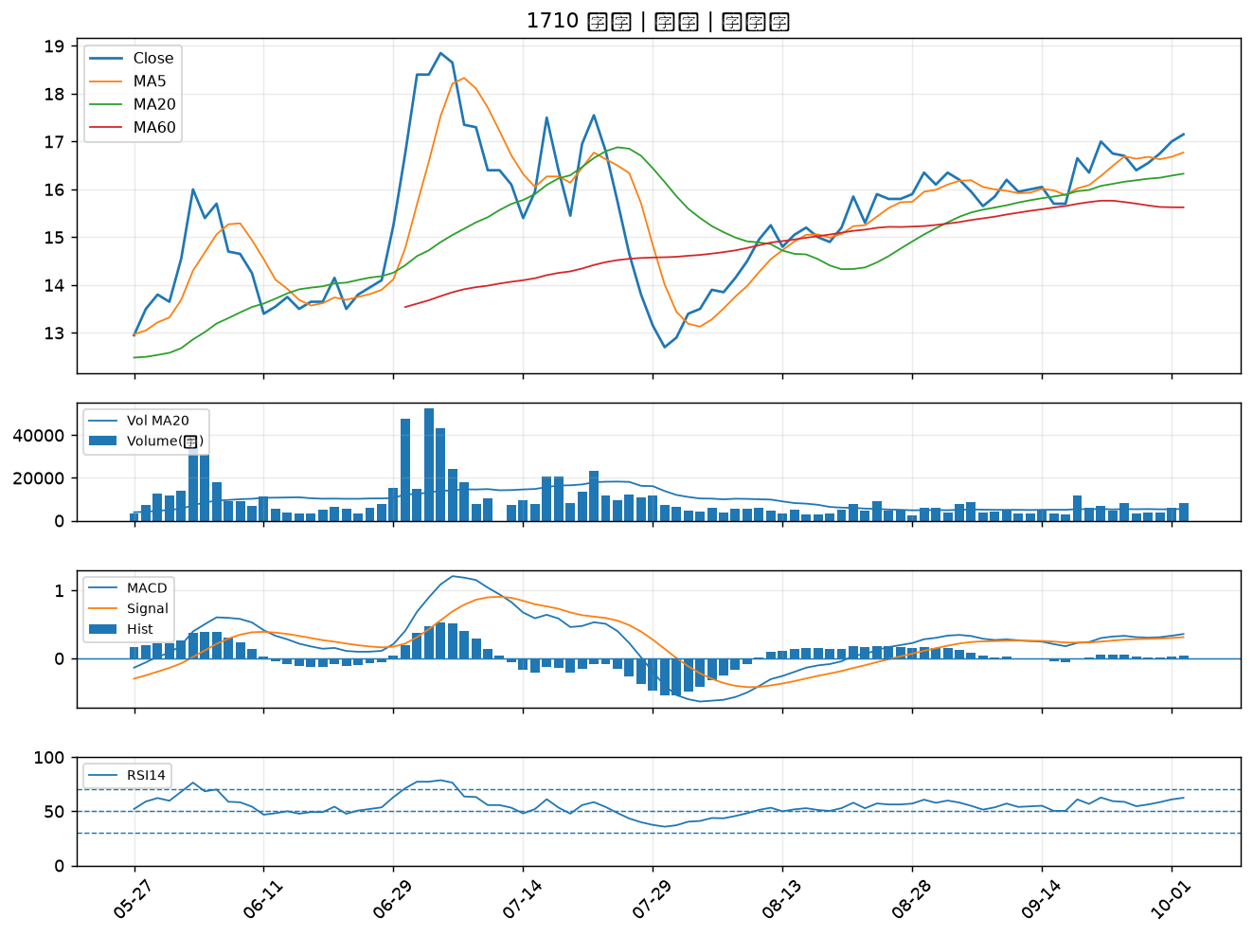

1313 聯成｜A級
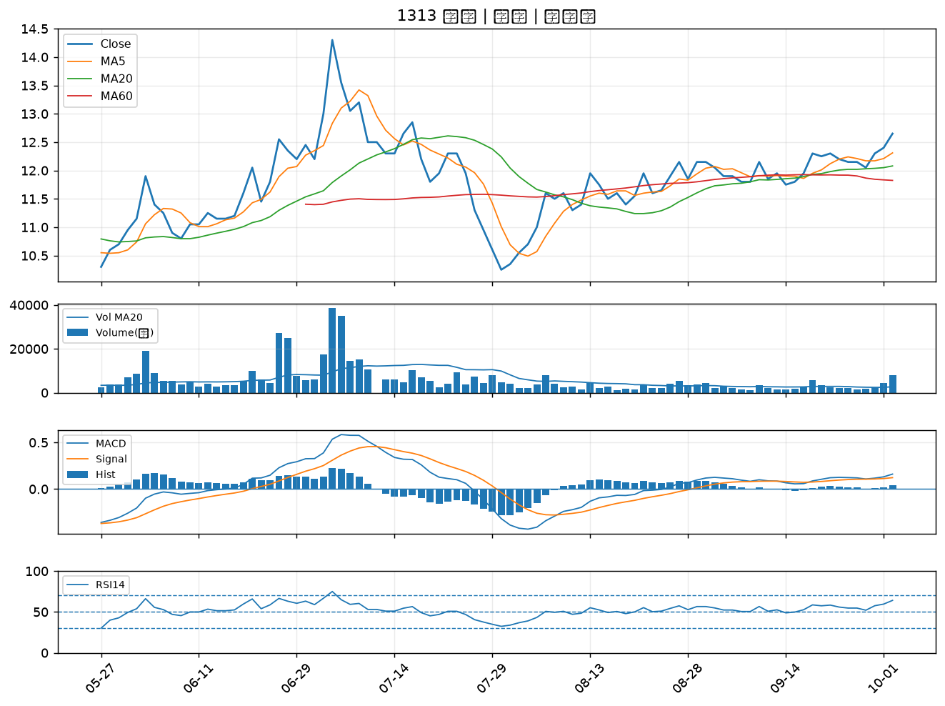

6531 愛普*｜A級
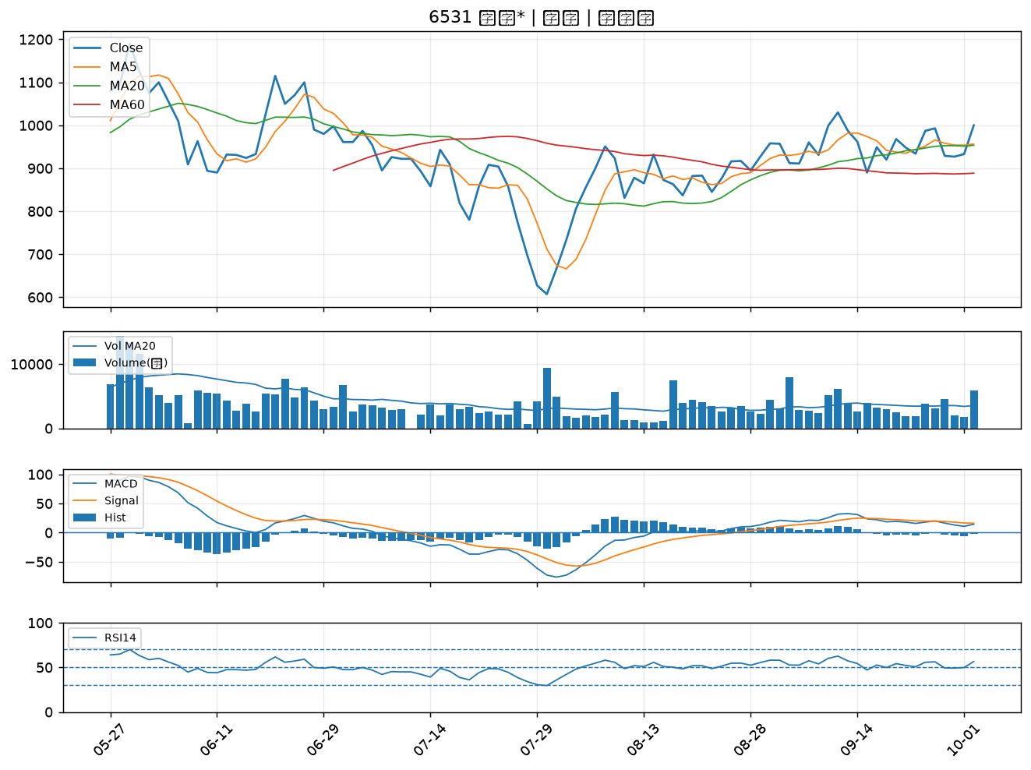

5285 界霖｜A級
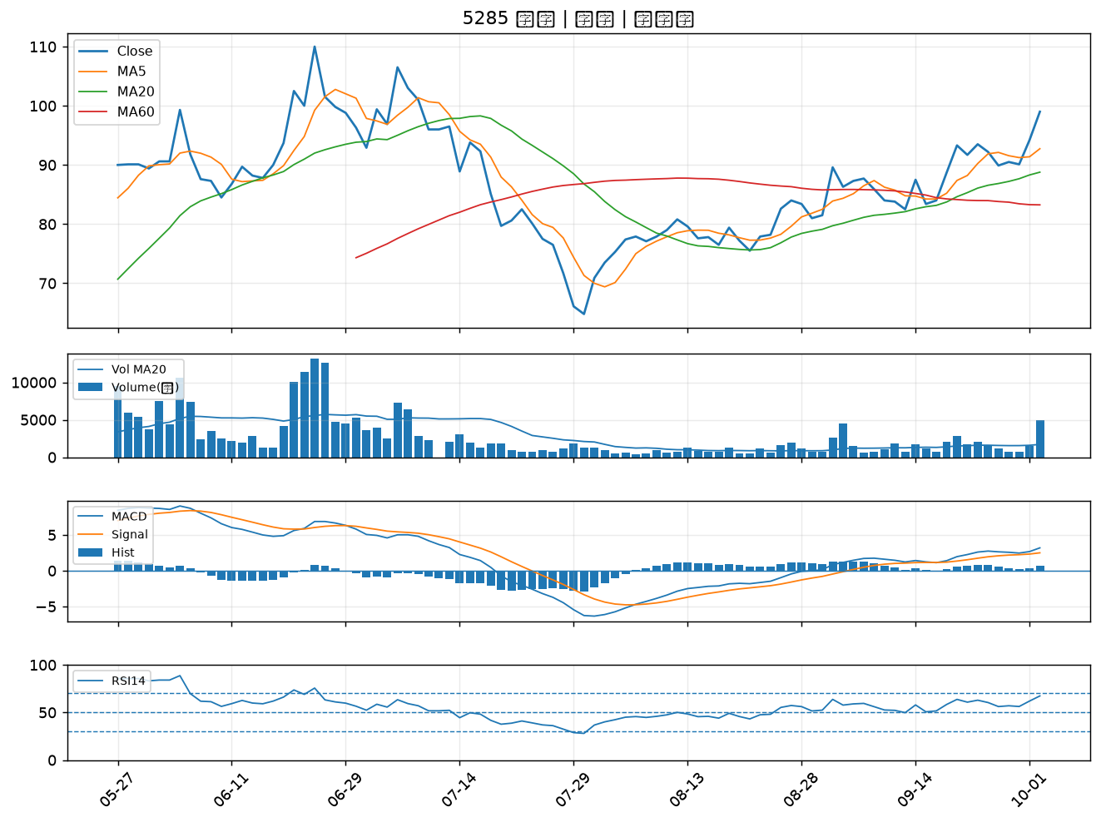

1305 華夏｜A級
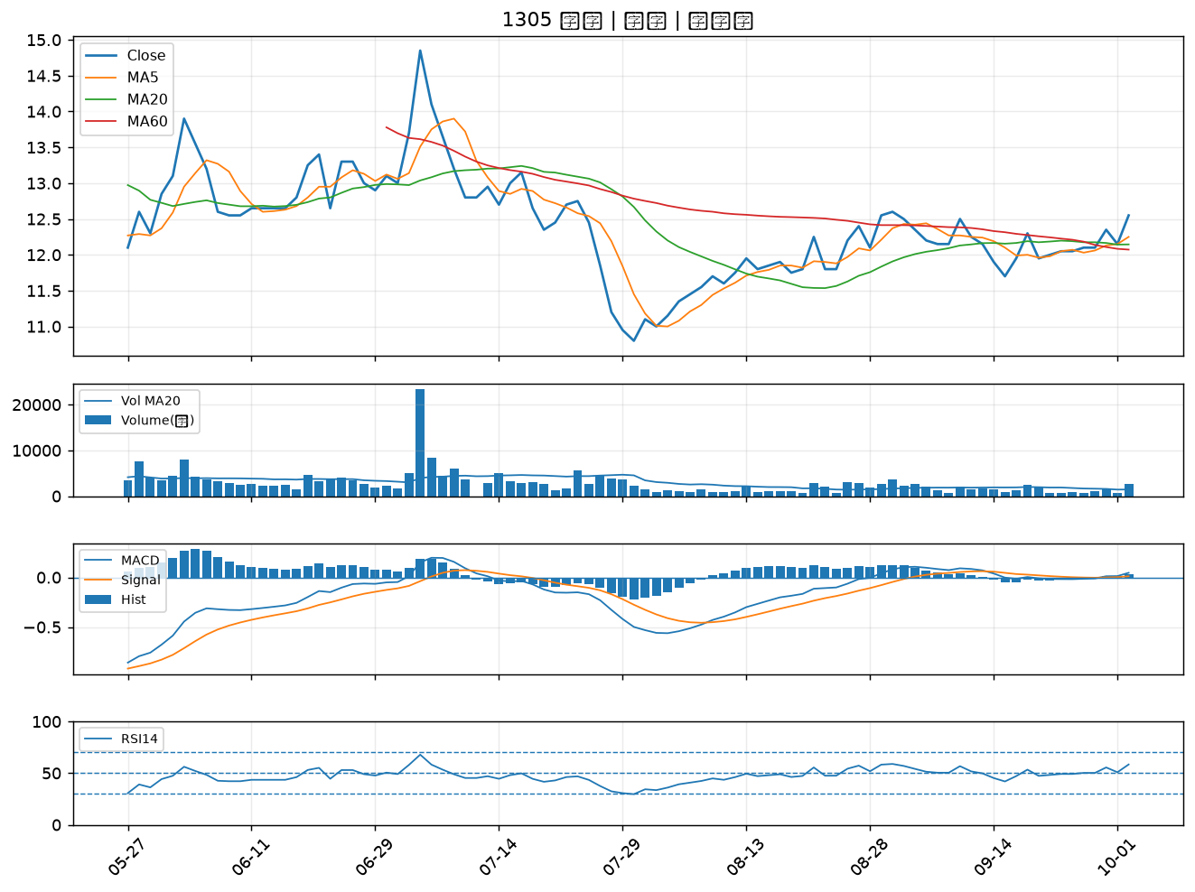

1711 永光｜A級
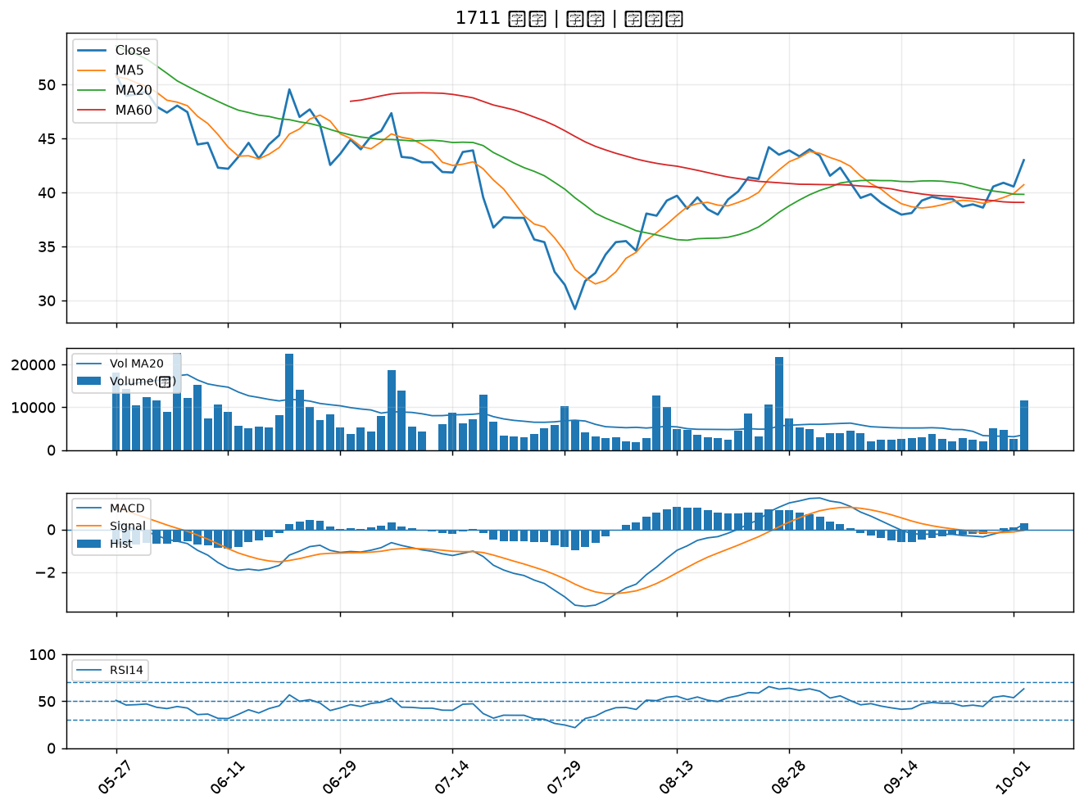

3673 TPK-KY｜A級
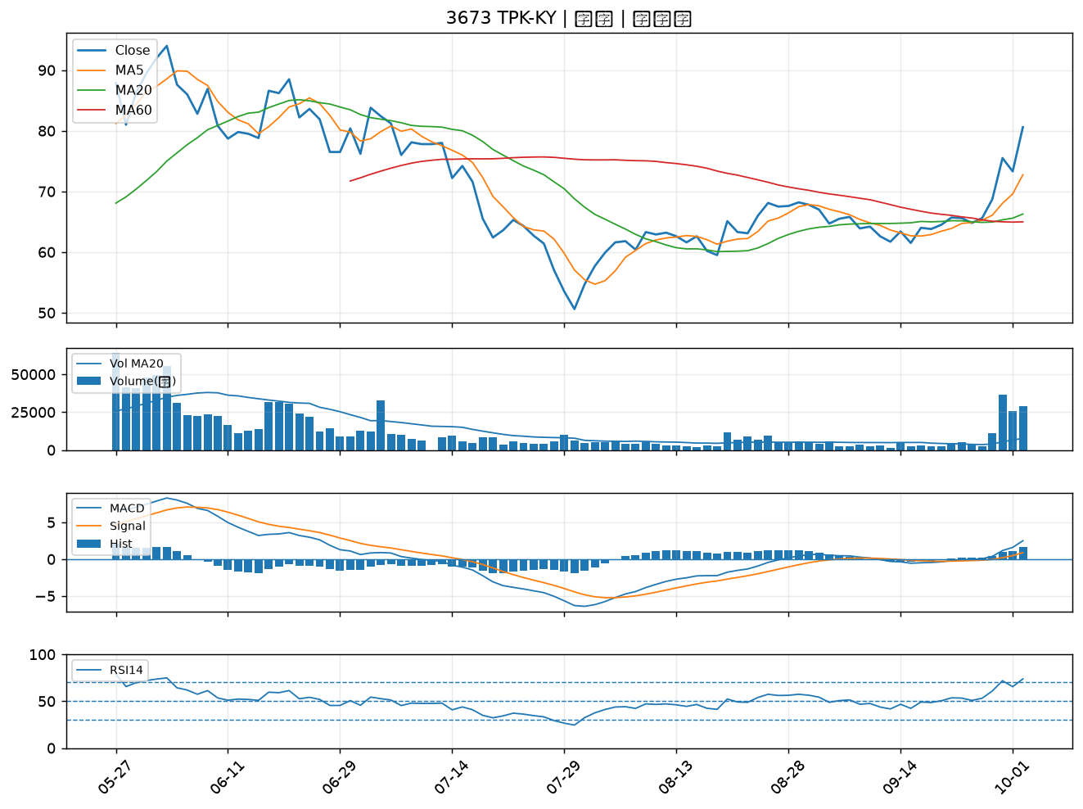

3105 穩懋｜A級
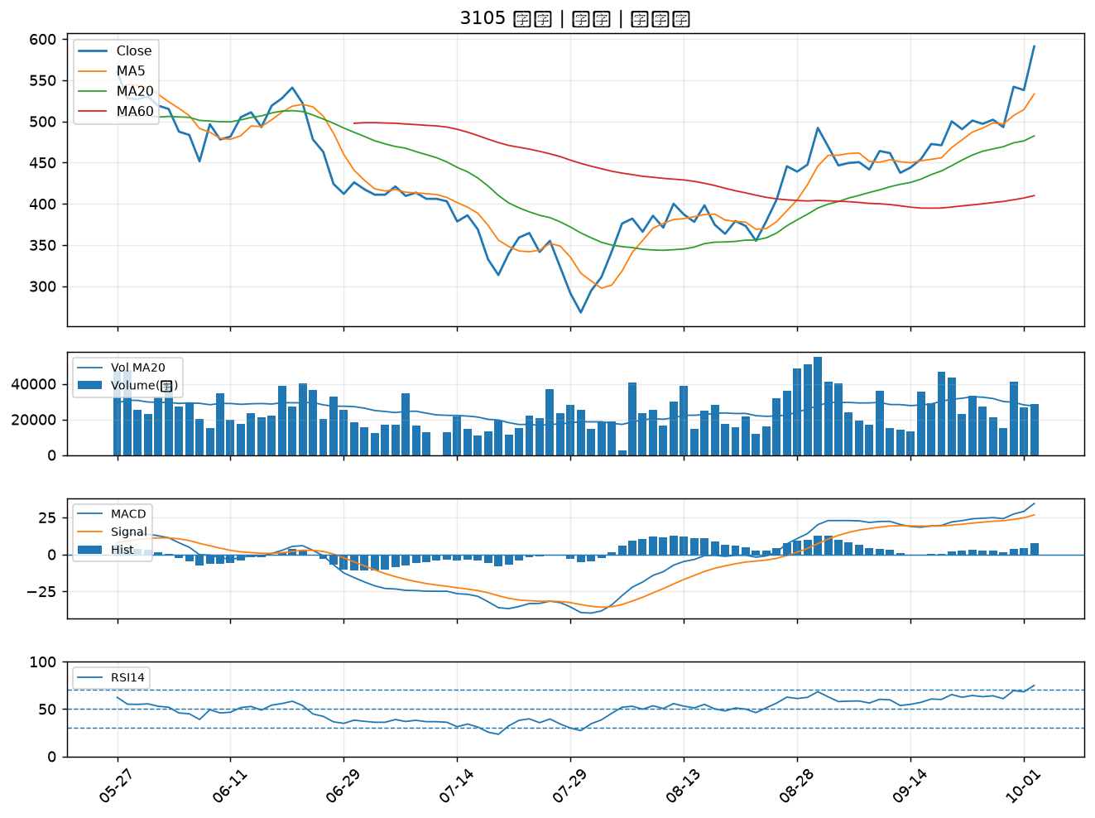

2363 矽統｜A級
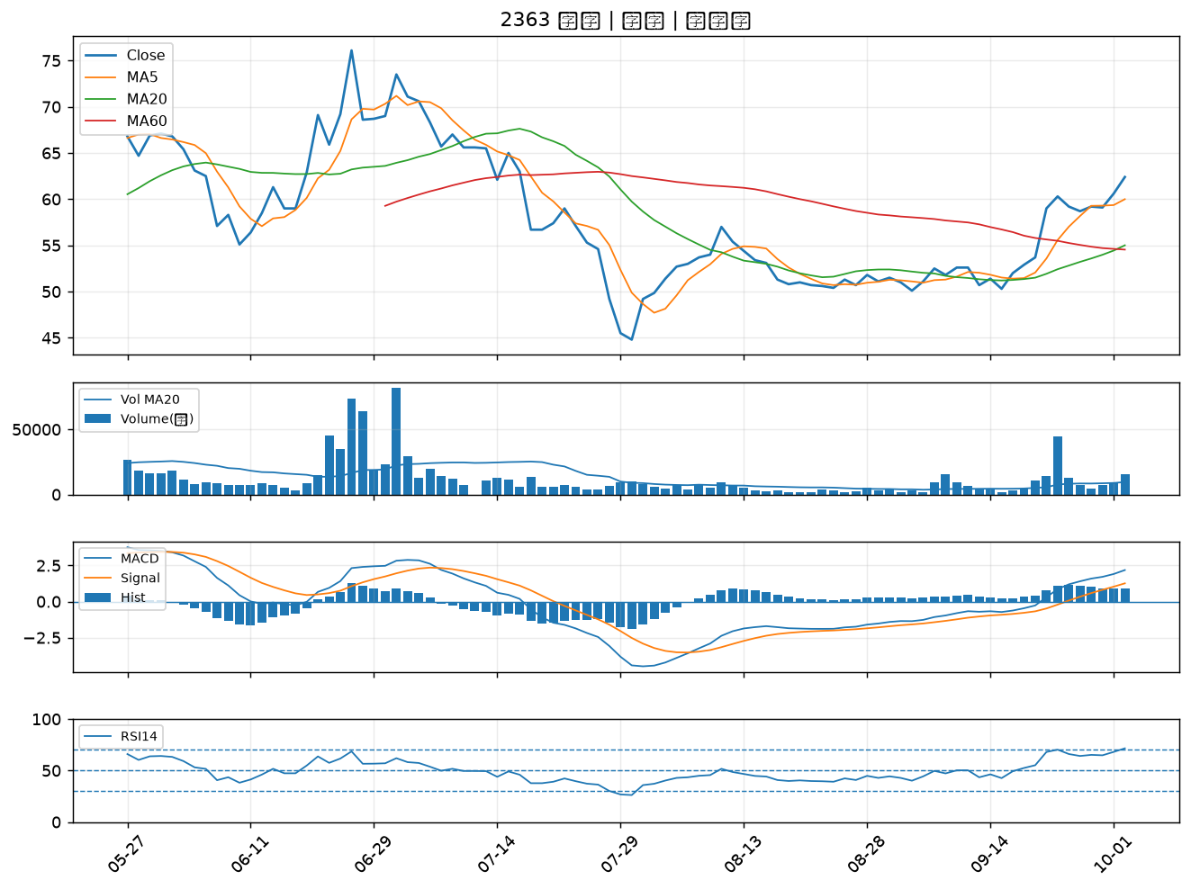

4958 臻鼎-KY｜B級
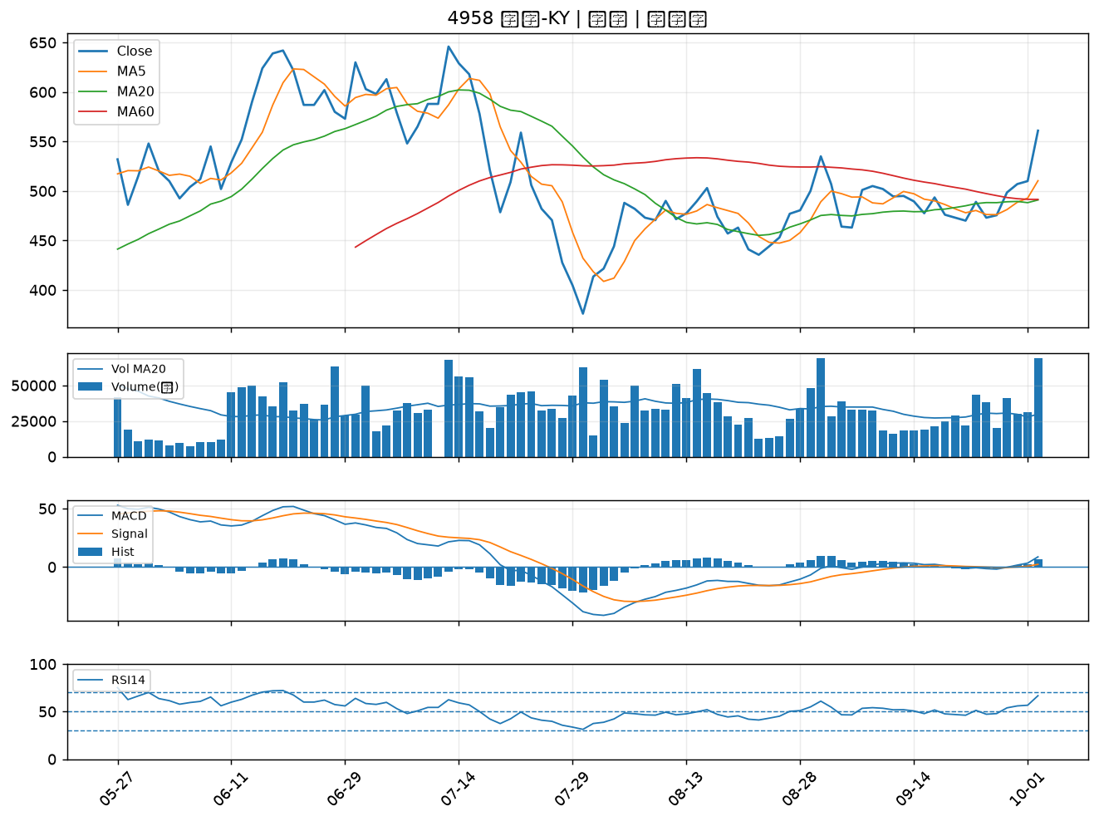

4722 國精化｜B級
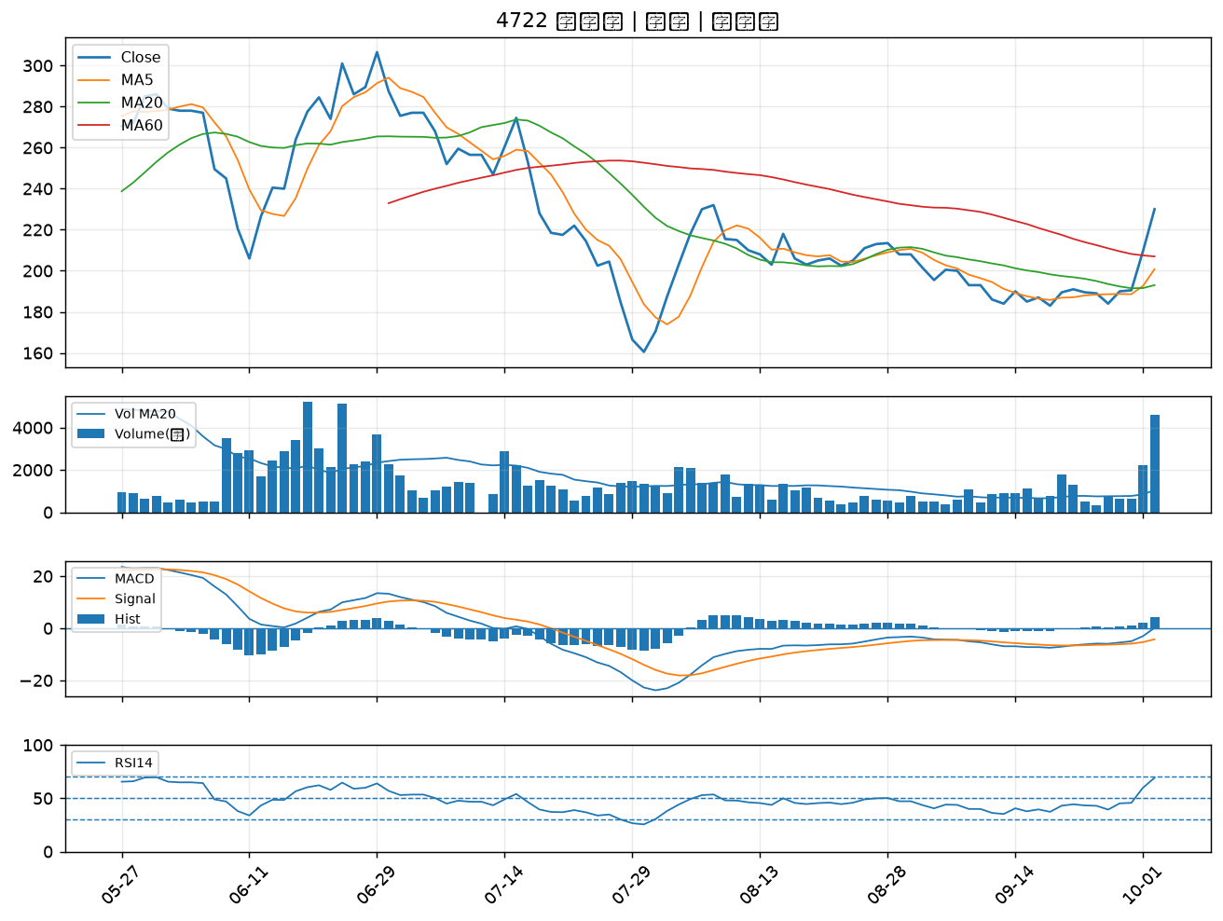

4716 大立｜B級
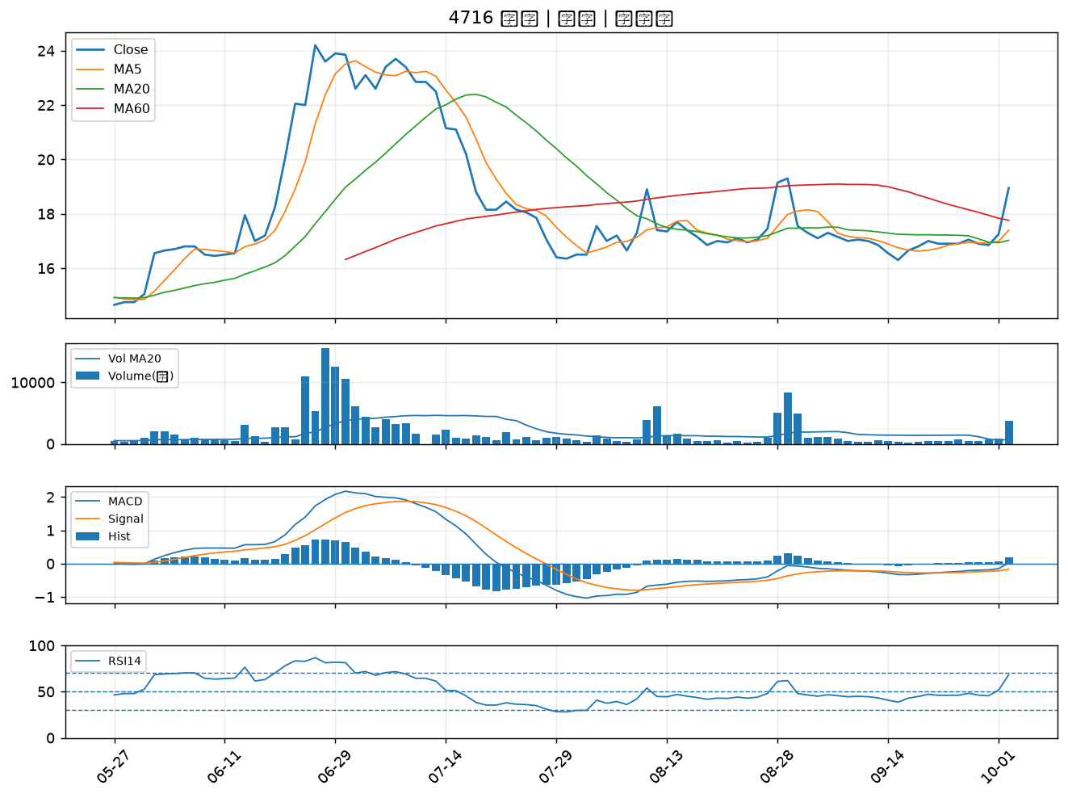

4720 德淵｜B級
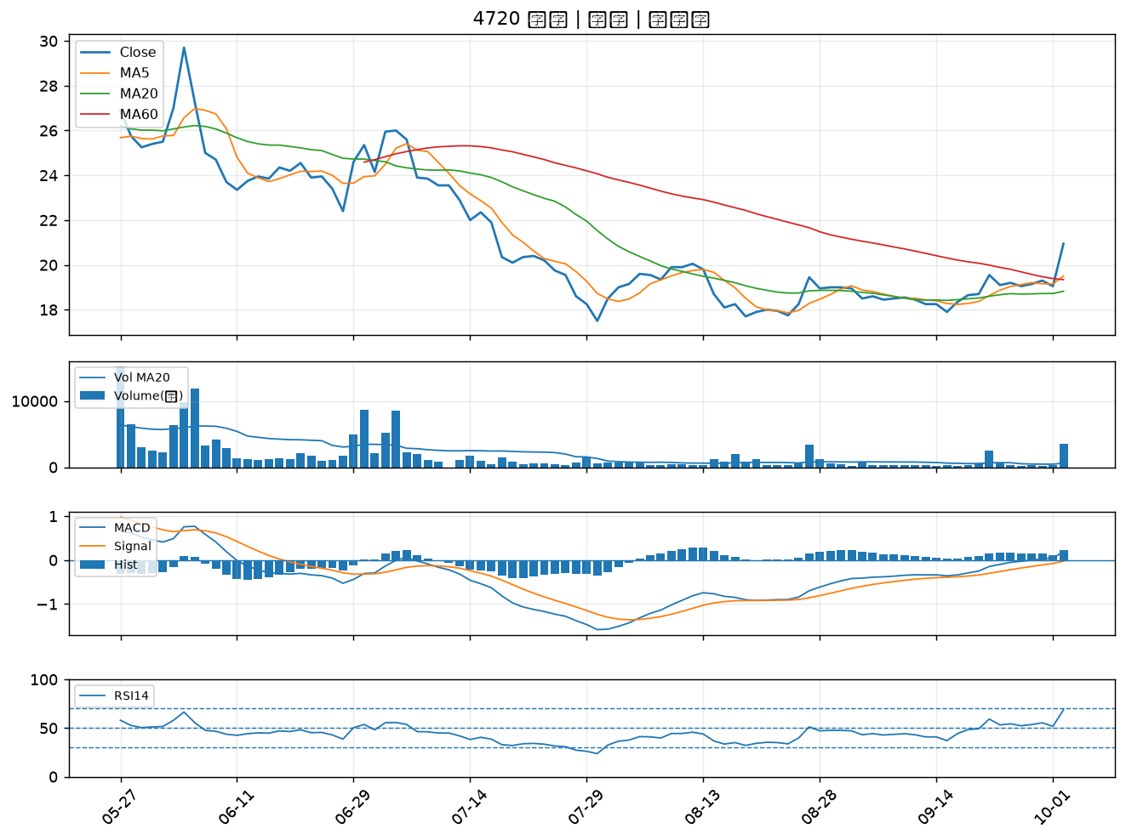

6266 泰詠｜B級
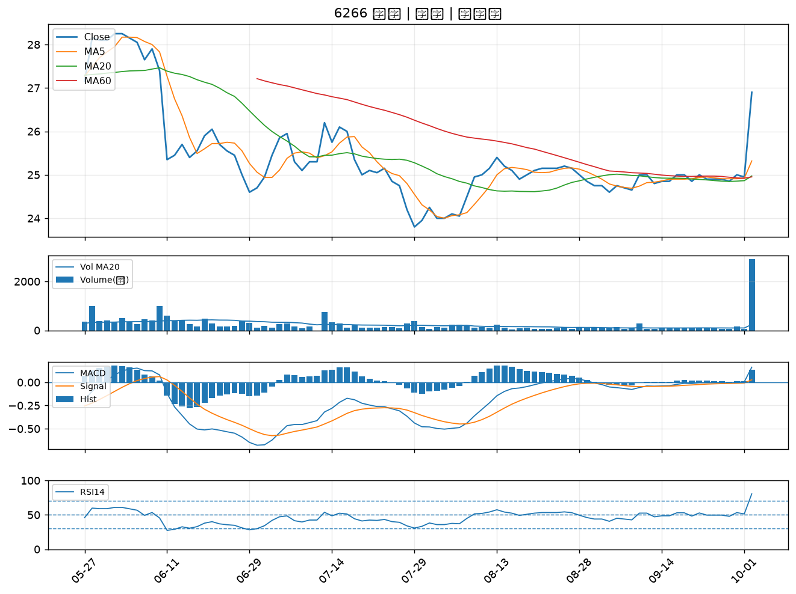

5228 鈺鎧｜B級

